22、23、
说明：计划目标分两个表，个人的目标和省份的目标


APP同样更改
零售渠道部计划（当月销售目标取省份-零售分类） 市场工程部计划（当月销售目标取省份-工程分类）

渠道开发计划（当月开发目标取个人-开发分类）

直营工程部计划（本月预计回款取个人-回款金额分类）

战略工程部计划（当月销售额目标取个人-销售额分类）

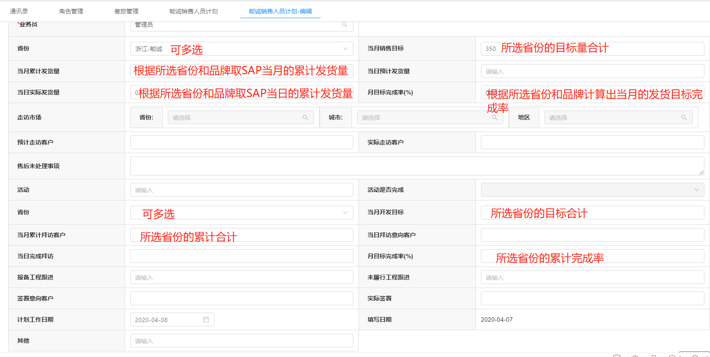
能诚销售计划、华爵销售计划、铝木门销售计划 （当月销售目标取省份-零售分类） （当月开发目标取省份-开发分类）

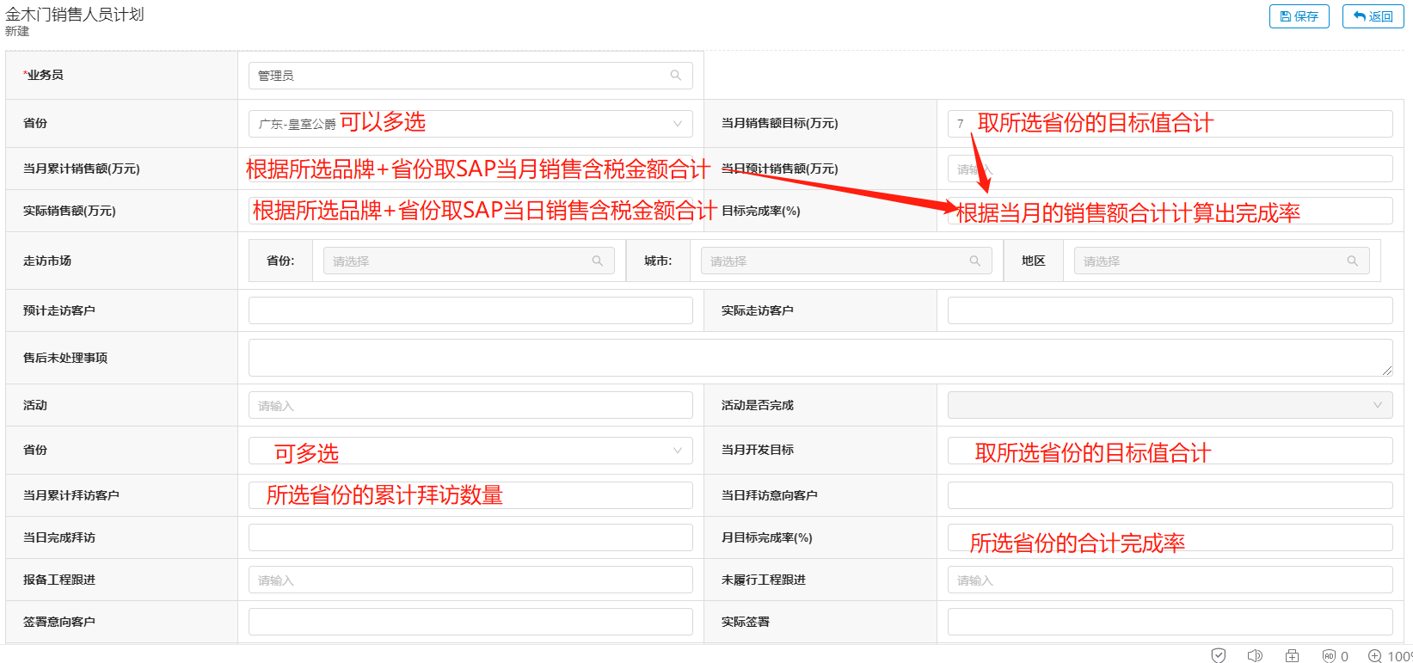
金木门销售人员计划 （当月销售额目标取省份-销售额分类） 木门销售计划 （当月销售额目标取省份-零售、工程分类） 智能锁销售计划 （当月销售额目标取省份-销售额分类） 铜艺销售计划 （当月销售额目标取省份-销售额分类） 以上四个计划的当月开发目标取省份-开发分类

